Oppskrift
Mexican Street TacoMexican Street Taco
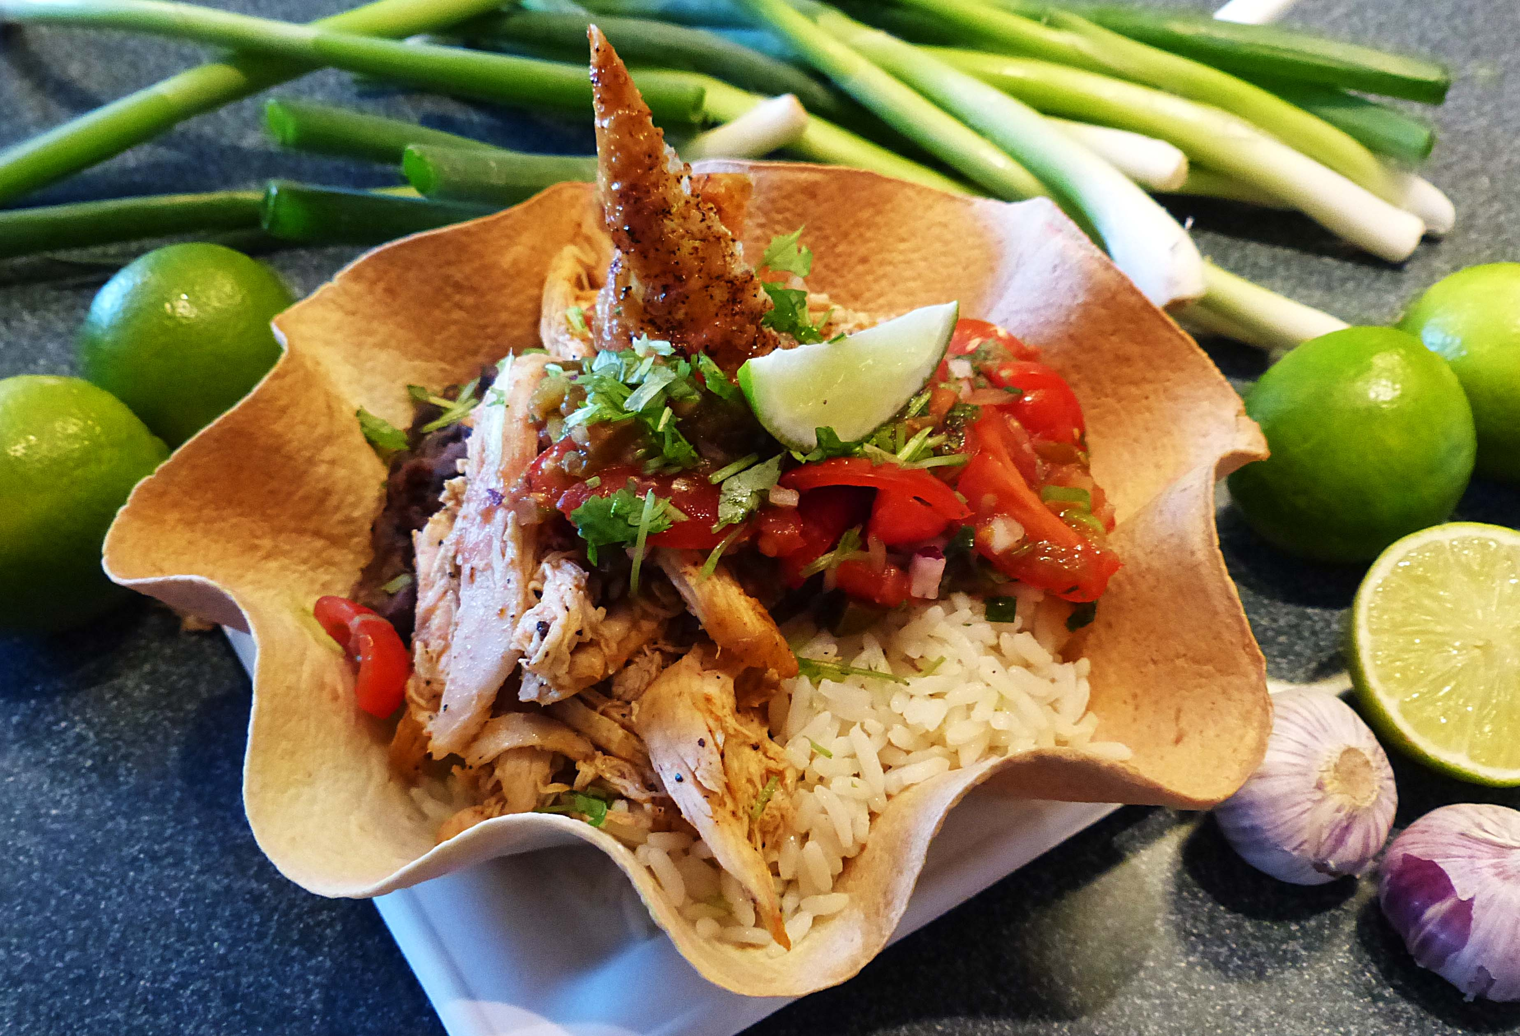

Tortillaene stekes i ovn i form 170 grader 10 minutter.Kjør hvitløk og sjalottløk i en kjøkkenmaskin og fres dette i en panne med litt olje. Blackbeans med Chorizo: Tilsett cumin og TABASCO® Brand Habanero Pepper Sauce (etter ønsket styrke) Kjør så halvparten av de sorte bønnene sammen litt av vesken fra boksen til en pure. Hell dette i gryta sammen med løken og resten av de hele bønnene. Stek ternet chorizo i en panne til den begynner å slippe olje og ha dette i gryta med bønnene og tilsett smøret. La dette syde i 20 minutter til konsitensen er fin og smak til med salt. Tips! Om du steker kylling til dette bruk gjerne kraften fra kyllingen i gryta med bønner. Koriander ris: Kok ris etter anvisning og tilsett frisk lime og frisk koriander før servering. Fajitas Kylling: Krydre kylling med halvparten av krydderet før steking, stek kyllingen saftig og riv kjøttet fra hverandre etter steking. Krydre det revene kjøttet med resterende krydder og hold dette varmt til servering. Homestyle Salsa: Se egen oppskrift. Tortillaene stekes i ovn i form 170 grader 10 minutter.Kjør hvitløk og sjalottløk i en kjøkkenmaskin og fres dette i en panne med litt olje. Blackbeans med Chorizo: Tilsett cumin og TABASCO® Brand Habanero Pepper Sauce (etter ønsket styrke) Kjør så halvparten av de sorte bønnene sammen litt av vesken fra boksen til en pure. Hell dette i gryta sammen med løken og resten av de hele bønnene. Stek ternet chorizo i en panne til den begynner å slippe olje og ha dette i gryta med bønnene og tilsett smøret. La dette syde i 20 minutter til konsitensen er fin og smak til med salt. Tips! Om du steker kylling til dette bruk gjerne kraften fra kyllingen i gryta med bønner. Koriander ris: Kok ris etter anvisning og tilsett frisk lime og frisk koriander før servering. Fajitas Kylling: Krydre kylling med halvparten av krydderet før steking, stek kyllingen saftig og riv kjøttet fra hverandre etter steking. Krydre det revene kjøttet med resterende krydder og hold dett
Number of servingsNumber of servings | 10
EPDEPD | ProductProduct | Per servingPer serving |  | TotalTotal |  | QtyPerPackQtyPerPack | PackSizePackSize | PackUnitPackUnit | PackagingPackaging | ItemsItems
14559971455997 | Tortilla Wrap Hvete 25cm *(Gluten,Hvete gluten)Tortilla Wrap Hvete 25cm *(Gluten,Hvete gluten) | 10 | stkstk | 0 | stkstk | 4 | 1.24 | kgkg | 4x1.24kg4x1.24kg | 0
 | Black Beans Black Beans | 1 | kgkg | 0 | kgkg |  |  |  |  | 0
 | Chorizo (matpølse, ikke spekepølse) Chorizo (matpølse, ikke spekepølse) | 200 | gg | 0 | gg |  |  |  |  | 0
 | sjalottløk sjalottløk | 100 | gg | 0 | gg |  |  |  |  | 0
 | hvitløk hvitløk | 30 | gg | 0 | gg |  |  |  |  | 0
 | cumin cumin | 10 | gg | 0 | gg |  |  |  |  | 0
 | smør smør | 50 | gg | 0 | gg |  |  |  |  | 0
 | TABASCO® Brand Habanero Pepper Sauce TABASCO® Brand Habanero Pepper Sauce | 5 | mlml | 0 | mlml |  |  |  |  | 0
 | salt salt |  |  | 0 |  |  |  |  |  | 0
 | smør smør |  |  | 0 |  |  |  |  |  | 0
576074576074 | Paraboiled Ris *(kan inneholde spor av Gluten,Bygg gluten,Havre gluten,Hvete gluten,Khorasanhvete gluten,Rug gluten,Spelt gluten,Soya)Paraboiled Ris *(kan inneholde spor av Gluten,Bygg gluten,Havre gluten,Hvete gluten,Khorasanhvete gluten,Rug gluten,Spelt gluten,Soya) | 1 | kgkg | 0 | kgkg | 3 | 5 | kgkg | 3x5kg3x5kg | 0
 | koriander i potte koriander i potte | 1 | stkstk | 0 | stkstk |  |  |  |  | 0
 | frisk limesaft frisk limesaft | 0.05 | ll | 0 | ll |  |  |  |  | 0
 | kyllingbryst kyllingbryst | 1 | kgkg | 0 | kgkg |  |  |  |  | 0
 | hel kylling hel kylling | 1.5 | kgkg | 0 | kgkg |  |  |  |  | 0
 | fajitas krydder fajitas krydder | 3 | gg | 0 | gg |  |  |  |  | 0

 | * Allergens* Allergens

